Sheet1
区域 | 所属街道 | 社区 | 助餐点名称 | 助餐点资质和审批编号 | 助餐点地址 | 纬度 | 经度 | 面积（㎡） | 营业时间 | 提供餐次 | 早餐（元） | 午餐（元） | 晚餐（元） | 早餐补贴（元） | 午餐补贴（元） | 晚餐补贴（元） | 早餐 | 午餐 | 晚餐 | 联系人 | 联系电话1
高淳区 | 淳溪街道 | 大丰 | 高淳区淳溪街道大丰社区手牵手居家养老服务中心助餐点 | JY23201250064815 | 南京市高淳区淳溪街道北漪路129号五洲万家小区6幢2楼 | 31.340525 | 118.881356 | 30 | 10:30-13:30 | 午餐 | / | 9 | / | / | 1 | / | / | 11:00-13:00 | / | 唐平萍 | 18912921181|13386378818
高淳区 | 淳溪街道 | 淳东 | 高淳区淳溪街道淳东社区康怡堂居家养老服务中心 | 52320118MJ5854231M | 江苏省南京市高淳区体育馆北路 | 31.341217 | 118.9152 | 403 | 周一至周六 | 早餐、午餐、晚餐 | 2 | 5 | 5 | / | / |  | 9点 | 11点半 | 17点 | 朱莹 | 17702517231
高淳区 | 淳溪街道 | 河滨 | 河滨社区居家养老服务中心 | 523201183025050638 | 江苏省南京市高淳区小河路 | 31.320767 | 118.872001 | 450 | 周一至周六 | 早餐、午餐、晚餐 | 2 | 5 | 5 | / | / | / | 9点 | 11点半 | 17点 | 许桃英 | 13913339386
高淳区 | 淳溪街道 | 薛城村 | 淳溪镇薛城村居家养老服务中心 | 5232011808026550XP | 江苏省南京市高淳区薛城大街 | 31.361791 | 118.858799 | 260 | 周一至周六 | 早餐、午餐、晚餐 | 2 | 5 | 5 | / | / | / | 9点 | 11点半 | 17点 | 赵善花 | 13382099258
高淳区 | 淳溪街道 | 长乐村 | 淳溪镇长乐村居家养老服务中心 | 52320118080267417D | 江苏省南京市高淳区205县道 | 31.370104 | 118.845844 | 170 | 周一至周六 | 早餐、午餐、晚餐 | 2 | 5 | 5 | / |  |  | 9点 | 11点半 | 17点 | 邢珍珍 | 13851676325
高淳区 | 古柏街道 | 江张 | 古柏街道江张社区悦心居家养老服务中心 | JY23201250076966 | 南京市高淳区古江路南50米 | 31.364362 | 118.936525 | 120 | 8:30-5:30 | 午餐 | / | 10 | / | / | 8 | / | / | 11:00-12:00 | / | 江琴飞 | 15952008574
高淳区 | 古柏街道 | 韩村 | 古柏街道韩村社区悦心居家养老服务中心 | JY23201250076966 | 南京市高淳区韩村社区居委办事处1号 | 31.392508 | 118.926047 | 120 | 8:30-5:30 | 午餐 | / | 10 | / | / | 8 | / | / | 11:00-12:00 | / | 刘花 | 18018056090
高淳区 | 古柏街道 | 双红 | 古柏街道双红社区助餐点 |  | 南京市高淳区古柏街道双红村文化活动中心 | 31.371709 | 118.922247 | / | 9:00-16:00 | 午餐 | / | 60周岁-69周岁4元、70周岁-79周岁3元、80周岁-89周岁2元、90周岁以上免费 | / | / | 60周岁-69周岁6元,70周岁-79周岁7元,80周岁-89周岁8元,90周岁以上10元 | / | / | 10:00-12:00 | / | 刘琴 | 13851976013|17625937399
高淳区 | 古柏街道 | 三保村 | 三保淳幸福居家养老服务中心 | 52320118MJ5852789H | 南京市高淳区三保村村委 | 31.408997 | 118.92293 | 250 | 8.30-16.30 | 午餐 | / | 60周岁-69周岁4元、70周岁-79周岁3元、80周岁-89周岁2元、90周岁以上免费 | / | / | 60周岁-69周岁6元,70周岁-79周岁7元,80周岁-89周岁8元,90周岁以上10元 | / | / | 10:00-12:00 | / | 邢香 | 18351905751|17625937399
高淳区 | 古柏街道 | 永宋 | 古柏街道永宋社区居家养老服务中心 | 52320118MJ5853618Q | 南京市高淳区古柏街道永宋村老年活动中心 | 31.38144 | 118.961897 | / | 9:00-16:30 | 午餐 | / | 60周岁以上4元、70周岁以上3元、80周岁以上2元、90周岁以上免费 | / | / | 60周岁以上6元；70周岁以上7元；80周岁以上8元；90周岁以10元。 | / | / | 10:30-12:00 | / | 赵萍 | 18251861311|17625937399
高淳区 | 阳江镇街道 | 丹湖村 | 南京市高淳区阳江镇丹湖村居家养老服务中心 |  | 南京市高淳区阳江镇丹湖村沈家 | 31.314687 | 118.735263 | 722 | 8:30-17:30 | 午餐 | / | 60岁以上8元、70岁以上7元、80岁以上6元 | / | / | / | / | / | 11:00-12:00 | / | 陈再军 | 15380915261
高淳区 | 阳江镇街道 | 永联 | 南京市高淳区阳江镇永联社区居家养老服务中心 |  | 南京市高淳区阳江镇西陡门 | 31.311728 | 118.739584 | 150 | 8:30-17:30 | 午餐 | / | 60岁以上8元、70岁以上7元、80岁以上6元 | / | / | / | / | / | 11:00-12:00 | / | 孙莉玲 | 18013369103
高淳区 | 阳江镇街道 | 北固村 | 南京市高淳区阳江镇北固社区居家养老服务中心 |  | 南京市高淳区阳江镇北固付村 | 31.339371 | 118.80562 | 150 | 8:30-17:30 | 午餐 | / | 60岁以上8元、70岁以上7元、80岁以上6元 | / | / | / | / | / | 11:00-12:00 | / | 张莲凤 | 13813058204
高淳区 | 阳江镇街道 | 费家咀 | 南京市高淳区阳江镇费家咀居家养老服务中心 |  | 南京市高淳区阳江镇费家咀村 | 31.359392 | 118.766201 | 150 | 8:30-17:30 | 午餐 | / | 60岁以上8元、70岁以上7元、80岁以上6元 | / | / | / | / | / | 11:00-12:00 | / | 韦福香 | 13390911176
高淳区 | 阳江镇街道 | 一字村 | 南京市高淳区阳江镇一字村居家养老服务中心 |  | 南京市高淳区阳江镇一字钱家 | 31.323951 | 118.77102 | 150 | 8:30-17:30 | 午餐 | / | 60岁以上8元、70岁以上7元、80岁以上6元 | / | / | / | / | / | 11:00-12:00 | / | 钱晓霞 | 15251788005
高淳区 | 阳江镇街道 | 屏埂 | 南京市高淳区阳江镇屏埂社区居家养老服务中心 |  | 南京市高淳区阳江镇屏埂召村 | 31.337523 | 118.829061 | 150 | 8:30-17:30 | 午餐 | / | 60岁以上8元、70岁以上7元、80岁以上6元 | / | / | / | / | / | 11:00-12:00 | / | 杨月红 | 17705172257
高淳区 | 阳江镇街道 | 太平村 | 南京市高淳区阳江镇太平社区居家养老服务中心 |  | 南京市高淳区阳江镇太平李家 | 31.327483 | 118.842213 | 150 | 8:30-17:30 | 午餐 | / | 60岁以上8元、70岁以上7元、80岁以上6元 | / | / | / | / | / | 11:00-12:00 | / | 丁萍萍 | 13376075751
高淳区 | 阳江镇街道 | 横溪村 | 南京市高淳区阳江镇横溪村居家养老服务中心 |  | 南京市高淳区阳江镇莲花塘村 | 31.295643 | 118.818551 | 150 | 8:30-17:30 | 午餐 | / | 60岁以上8元、70岁以上7元、80岁以上6元 | / | / | / | / | / | 11:00-12:00 | / | 史梦婷 | 18963628731
高淳区 | 阳江镇街道 | 东湖村 | 南京市高淳区阳江镇东湖村居家养老服务中心 |  | 南京市高淳区阳江镇双桥渡吴家 | 31.304926 | 118.861862 | 80 | 8:30-17:30 | 午餐 | / | 60岁以上8元、70岁以上7元、80岁以上6元 | / | / | / | / | / | 11:00-12:00 | / | 陈再军 | 15380915261
高淳区 | 阳江镇街道 | 沧溪 | 南京市高淳区阳江镇沧溪社区居家养老服务中心 |  | 南京市高淳区阳江镇孙家宕村 | 31.331011 | 118.81408 | 80 | 8:30-17:30 | 午餐 | / | 60岁以上8元、70岁以上7元、80岁以上6元 | / | / | / | / | / | 11:00-12:00 | / | 陈再军 | 15380915261
高淳区 | 阳江镇街道 | 保城村 | 南京市高淳区阳江镇保城居家养老服务中心 |  | 南京市高淳区阳江镇陈家巷村 | 31.329041 | 118.81111 | 80 | 8:30-17:30 | 午餐 | / | 60岁以上8元、70岁以上7元、80岁以上6元 | / | / | / | / | / | 11:00-12:00 | / | 陈再军 | 15380915261
高淳区 | 阳江镇街道 | 胜利村 | 南京市高淳区阳江镇胜利村居家养老服务中心 |  | 南京市高淳区阳江镇肖王中村 | 31.340329 | 118.796314 | 80 | 8:30-17:30 | 午餐 | / | 60岁以上8元、70岁以上7元、80岁以上6元 | / | / | / | / | / | 11:00-12:00 | / | 陈再军 | 15380915261
高淳区 | 阳江镇街道 | 狮树 | 南京市高淳区阳江镇狮树社区居家养老服务中心 |  | 南京市高淳区阳江镇狮树村 | 31.292057 | 118.786284 | 80 | 8:30-17:30 | 午餐 | / | 60岁以上8元、70岁以上7元、80岁以上6元 | / | / | / | / | / | 11:00-12:00 | / | 陈再军 | 15380915261
高淳区 | 阳江镇街道 | 大月村 | 阳江镇大月村助餐点 |  | 南京市高淳区阳江镇大月社区榨角头原大月小学 | 31.344162 | 118.792161 | / | 9:00-16:00 | 午餐 | / | 60周岁-69周岁4元、70周岁-79周岁3元、80周岁-89周岁2元、90周岁以上免费 | / | / | 60周岁-69周岁6元,70周岁-79周岁7元,80周岁-89周岁8元,90周岁以上10元 | / | / | 10:00-12:00 | / | 刘红花 | 13372030619
高淳区 | 阳江镇街道 | 西社区 | 阳江镇西莲社区助餐点 |  | 南京市高淳区阳江镇西莲社区王家41号老年活动中心 | 31.243072 | 118.810101 | / | 9:00-16:00 | 午餐 | / | 60周岁-69周岁4元、70周岁-79周岁3元、80周岁-89周岁2元、90周岁以上免费 | / | / | 60周岁-69周岁6元,70周岁-79周岁7元,80周岁-89周岁8元,90周岁以上10元 | / | / | 10:00-12:00 | / | 王建云 | 13905199920
高淳区 | 阳江镇街道 | 关王村 | 南京市高淳区阳江镇关王村居家养老服务中心 |  | 南京市高淳区阳江镇王家弯村 | 31.286519 | 118.757323 | 80 | 8:30-17:30 | 午餐 | / | 60岁以上8元、70岁以上7元、80岁以上6元 | / | / | / | / | / | 11:00-12:00 | / | 陈再军 | 15380915261
高淳区 | 阳江镇街道 | 襟湖村 | 南京市高淳区阳江镇襟湖村居家养老服务中心 |  | 南京市高淳区阳江镇夹埂村 | 31.322262 | 118.856311 | 80 | 8:30-17:30 | 午餐 | / | 60岁以上8元、70岁以上7元、80岁以上6元 | / | / | / | / | / | 11:00-12:00 | / | 陈再军 | 15380915261
高淳区 | 东坝街道 | 沛桥 | 南京市高淳区东坝镇沛桥村助餐点 |  | 南京市高淳区东坝镇沛桥村 | 31.313561 | 119.02301 | 1500 | 8:30-17:30 | 午餐 | / | 60岁以上8元、70岁以上7元、80岁以上6元 | / | / | / | / | / | 11:00-12:00 | / | 陈秀萍 | 18994005482
高淳区 | 东坝街道 | 河南 | 南京市高淳区东坝镇河南村助餐点 |  | 南京市高淳区东坝镇河南村中房 | 31.302551 | 119.10836 | 150 | 8:30-17:30 | 午餐 | / | 60岁以上8元、70岁以上7元、80岁以上6元 | / | / | / | / | / | 11:00-12:00 | / | 徐金花 | 18751839308
高淳区 | 东坝街道 | 新中 | 南京市高淳区东坝镇新中村助餐点 |  | 南京市高淳区东坝镇新中村下庄里 | 31.279186 | 119.085896 | 150 | 8:30-17:30 | 午餐 | / | 60岁以上8元、70岁以上7元、80岁以上6元 | / | / | / | / | / | 11:00-12:00 | / | 刘香娣 | 13814150531
高淳区 | 东坝街道 | 下坝 | 南京市高淳区东坝镇下坝村助餐点 |  | 南京市高淳区东坝镇下坝村桥西 | 31.310665 | 119.115807 | 150 | 8:30-17:30 | 午餐 | / | 60岁以上8元、70岁以上7元、80岁以上6元 | / | / | / | / | / | 11:00-12:00 | / | 张婷 | 13705147420
高淳区 | 东坝街道 | 和睦涧 | 南京市高淳区东坝镇和睦涧村助餐点 |  | 南京市高淳区东坝镇和睦涧村 | 31.314422 | 119.081238 | 150 | 8:30-17:30 | 午餐 | / | 60岁以上8元、70岁以上7元、80岁以上6元 | / | / | / | / | / | 11:00-12:00 | / | 李丹 | 15135877457
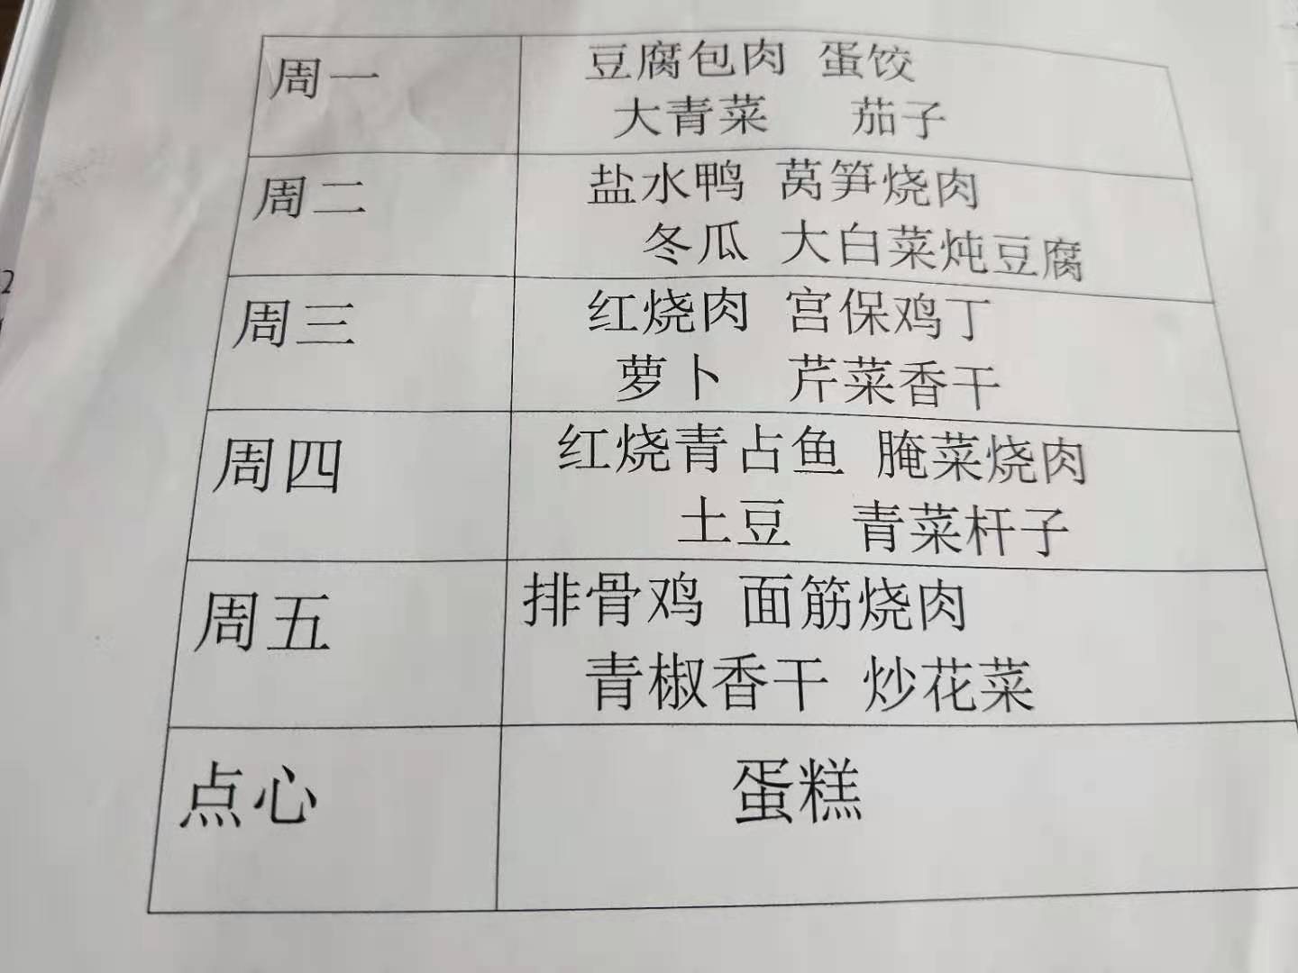
高淳区 | 东坝街道 | 傅家坛 | 南京市高淳区东坝镇傅家坛村助餐点 |  | 南京市高淳区东坝镇傅家坛村 | 31.253886 | 119.076439 | 150 | 8:30-17:30 | 午餐 | / | 60岁以上8元、70岁以上7元、80岁以上6元 | / | / | / | / | / | 11:00-12:00 | / | 刘源源 | 13851978957
高淳区 | 东坝街道 | 青山 | 南京市高淳区东坝镇青山村助餐点 |  | 南京市高淳区东坝镇青山村小童家 | 31.323951 | 119.05828 | 80 | 8:30-17:30 | 午餐 | / | 60岁以上8元、70岁以上7元、80岁以上6元 | / | / | / | / | / | 11:00-12:00 | / | 徐金花 | 18751839308
高淳区 | 东坝街道 | 红松村 | 东坝镇红松村居家养老服务中心 | 52320118087735877w | 高淳区东坝镇红松村村委会 | 31.266889 | 119.078966 | 200 | 8.30-16.30 | 午餐 | / | 60周岁-69周岁4元、70周岁-79周岁3元、80周岁-89周岁2元、90周岁以上免费 | / | / | / | / | / | 10:00-12:00 | / | 姜小英 | 15722901551|13305143074
高淳区 | 东坝街道 | 青枫 | 南京市高淳区东坝镇青枫村助餐点 |  | 南京市高淳区东坝镇青枫村 | 31.288473 | 119.115031 | 80 | 8:30-17:30 | 午餐 | / | 60岁以上8元、70岁以上7元、80岁以上6元 | / | / | / | / | / | 11:00-12:00 | / | 徐金花 | 18751839308
高淳区 | 固城街道 | 双全村 | 南京市高淳区固城街道双全社区乐成贤居家养老服务中心 | 52320118MJ5854370C | 南京市高淳区固城街道双全村双进自然村 | 31.321953 | 119.011701 | 200 | / | 午餐 | / | 8 | / | / | / | / | / | 10:00-12:30 | / | 赵杨萍 | 15996381433|18761633852
高淳区 | 固城街道 | 双岗村 | 高淳区固城镇双岗村居家养老服务中心 | 523201183027815941 | 南京市高淳区固城街道双岗村殷家岗自然村 | 31.308392 | 118.992201 | 200 | / | 午餐 | / | 8 | / | / | / | / | / | 10:00-12:30 | / | 赵雪梅 | 13851593907|18761633852
高淳区 | 固城街道 | 花联村 | 高淳区固城镇花联村居家养老服务中心 | 523201183027905703 | 高淳区固城街道花联村盛前自然村 | 31.260981 | 118.93933 | 150 | / | 午餐 | / | 8 | / | / | / | / | / | 10:00-12:30 | / | 乔珍 | 13915910405|18761633852
高淳区 | 固城街道 | 曙光村 | 高淳区固城镇曙光村居家养老服务中心 | 523201183027906266 | 南京市高淳区固城街道曙光村梅诗墩自然村 | 31.266541 | 118.989121 | 120 | / | 午餐 | / | 8 | / | / | / | / | / | 10:00-12:30 | / | 许苏婷 | 13851597394|18761633852
高淳区 | 固城街道 | 振兴村 | 高淳区固城镇振兴村居家养老服务中心 | 5232011830270642U | 南京市高淳区固城街道振兴山村后埠自然村 | 31.321905 | 118.971144 | 120 | / | 午餐 | / | 8 | / | / | / | / | / | 10:00-12:30 | / | 方小妹 | 18013368398|18761633852
高淳区 | 固城街道 | 九龙村 | 高淳区固城镇九龙村居家养老服务中心 | 523201183027900958 | 南京市高淳区固城街道九龙村 | 31.242627 | 118.984337 | 150 | / | 午餐 | / | 8 | / | / | / | / | / | 10:00-12:30 | / | 龚竹香 | 18013830561|18761633852
高淳区 | 固城街道 | 庙岗村 | 高淳区固城镇庙岗村居家养老服务中心 | 523201183027816317 | 南京市高淳区固城街道庙岗村庙岗镇自然村 | 31.242627 | 118.984337 | 120 | / | 午餐 | / | 8 | / | / | / | / | / | 10:00-12:30 | / | 孔彩霞 | 13814156713|18761633852
高淳区 | 固城街道 | 前进社区 | 固城镇前锦苑老年活动室 | 52320118302790175U | 南京市高淳区固城街道前进社区 | 31.310439 | 118.970207 | 200 | 9:00-16:30 | 午餐 | / | 60周岁-69周岁5元、70周岁-79周岁4元、80周岁-89周岁3元、90周岁以上免费 | / | / | / | / | / | 10:30-12:00 | / | 谢霞辉 | 15757266616|13305143074
高淳区 | 固城街道 | 蒋山村 | 固城镇蒋山村居家养老服务中心 | 52320118302408933B | 南京市高淳区固城街道蒋山村何家自然村 | 31.24676 | 118.932892 | 150 | / | 午餐 | / | 8 | / | / | / | / | / | 10:00-12:30 | / | 蒋敏 | 18905147067|18761633852
高淳区 | 桠溪街道 | 桠溪 | 桠溪乐成贤居家养老服务中心 | 52320118MJ5853909U | 南京市高淳区桠汤路26号 | 31.788033 | 118.767148 | 700 | 6:30-18:30 | 早餐、午餐、晚餐 | 3 | 5 | 4 | 0 | 0 | 0 | 06:30-07:30 | 10:30-11:30 | 17:00-18:30 | 陈璐 | 18651600642|18362058993
高淳区 | 桠溪街道 | 东圩 | 桠溪街道观圩居家养老服务中心 | 52320118MJ5853909U | 南京市高淳区观圩原大队 | 31.347071 | 119.193977 | 120 | 10:30-11:30 | 午餐 | / | 5 | / | / | 0 | / | / | 10:30-11:30 | / | 周书 | 18602501768|18362058993
高淳区 | 桠溪街道 | 韩桥 | 桠溪街道韩桥居家养老服务中心 | 52320118MJ5852965E | 南京市高淳区稠南原综合文化中心 | 31.330876 | 119.16647 | 120 | 10:30-11:30 | 午餐 | / | 5 | / | / | 0 | / | / | 10:30-11:30 | / | 魏娟 | 13357826683|18362058993
高淳区 | 桠溪街道 | 定埠 | 桠溪街道胥河居家养老服务中心 | 523201180859512183 | 南京市高淳区胥河文化大院 | 31.297673 | 119.166161 | 120 | 10:30-11:30 | 午餐 | / | 5 | / | / | 0 | / | / | 10:30-11:30 | / | 刘婷婷 | 18752050701|18362058993
高淳区 | 桠溪街道 | 永宁 | 桠溪街道赵村居家养老服务中心 | 52320118329526075 | 南京市高淳区赵村前寺里 | 31.369712 | 119.139041 | 120 | 10:30-11:30 | 午餐 | / | 5 | / | / | 0 | / | / | 10:30-11:30 | / | 魏梅 | 15850566353|18362058993
高淳区 | 桠溪街道 | 跃进 | 桠溪街道西舍居家养老服务中心 | 52320118MJ5853386Q | 南京市高淳区西舍村 | 31.396906 | 119.124734 | 120 | 10:30-11:30 | 午餐 | / | 5 | / | / | 0 | / | / | 10:30-11:30 | / | 李路伟 | 13952076279|18362058993
高淳区 | 桠溪街道 | 蓝溪 | 桠溪街道蓝溪居家养老服务中心 | 52320118329526139X | 南京市高淳区蓝溪原大队 | 31.396862 | 119.101755 | 120 | 10:30-11:30 | 午餐 | / | 5 | / | / | 0 | / | / | 10:30-11:30 | / | 江云 | 13776536864|18362058993
高淳区 | 桠溪街道 | 穆家庄 | 桠溪街道穆家庄居家养老服务中心 | 52320118MJ5853036J | 南京市高淳区穆家庄村 | 31.392211 | 119.06905 | 120 | 10:30-11:30 | 午餐 | / | 5 | / | / | 0 | / | / | 10:30-11:30 | / | 王珍 | 15805173664|18362058993
高淳区 | 桠溪街道 | 瑶宕 | 桠溪街道瑶宕居家养老服务中心 | 52320118302613910Q | 南京市高淳区瑶宕下横溪 | 31.381305 | 119.080772 | 120 | 10:30-11:30 | 午餐 | / | 5 | / | / | 0 | / | / | 10:30-11:30 | / | 陈梅 | 15366088920|18362058993
高淳区 | 桠溪街道 | 永胜 | 桠溪街道新塘居家养老服务中心 | 52320118087740182A | 南京市高淳区新塘大队旁边 | 31.371194 | 119.109031 | 120 | 10:30-11:30 | 午餐 | / | 5 | / | / | 0 | / | / | 10:30-11:30 | / | 杨婷 | 18913335211|18362058993
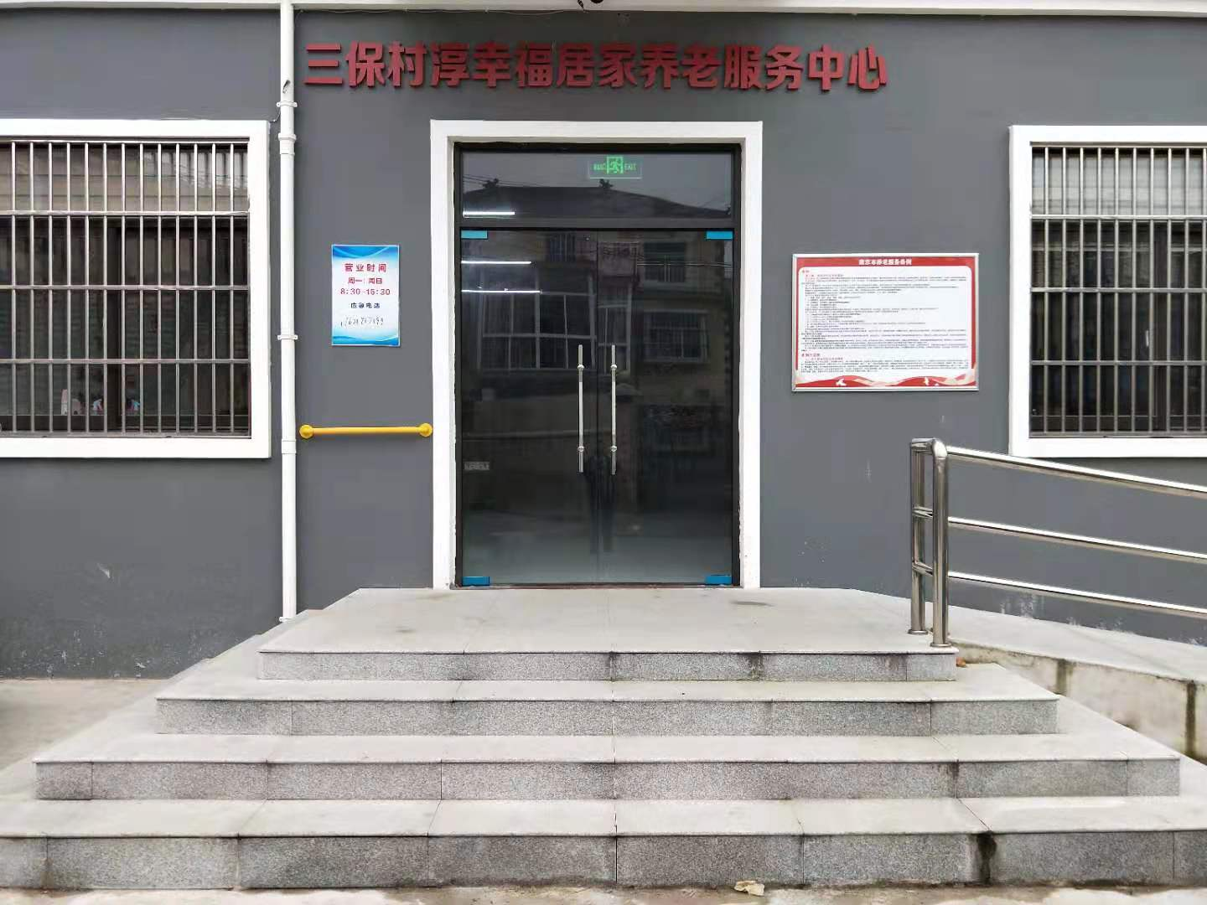
高淳区 | 砖墙镇街道 | 三和村 | 砖墙镇三和村居家养老服务中心 | 523201183026194825 | 江苏省南京市高淳区劲草大道 | 31.260641 | 118.825228 | 128 | 周一至周六 | 早餐、午餐、晚餐 | 2 | 5 | 5 | / | / | / | 9点 | 11点半 | 17点 | 陈红 | 18351906517
高淳区 | 砖墙镇街道 | 港口村 | 砖墙镇港口村居家养老服务中心 | 523201183025794179 | 江苏省南京市高淳区205县道 | 31.240816 | 118.859909 | 130 | 周一至周六 | 早餐、午餐、晚餐 | 2 | 5 | 5 | / | / | / | 9点 | 11点半 | 17点 | 李晓琳 | 13770876224
高淳区 | 砖墙镇街道 | 四园村 | 砖墙镇四园村居家养老服务中心 | 52320118302579409E | 江苏省南京市高淳区薛港线 | 31.260803 | 118.859171 | 450 | 周一至周六 | 早餐、午餐、晚餐 | 2 | 5 | 5 | / | / | / | 9点 | 11点半 | 17点 | 葛艳蓉 | 13851976131
高淳区 | 砖墙镇街道 | 仙圩村 | 砖墙镇仙圩社区居家养老服务中心 | 52320118MJ5853730P | 江苏省南京市高淳区双砖线 | 31.284217 | 118.854636 | 168 | 周一至周六 | 早餐、午餐、晚餐 | 2 | 5 | 5 | / | / |  | 9点 | 11点半 | 17点 | 俞升荣 | 15996385678
高淳区 | 砖墙镇街道 | 水碧桥村 | 砖墙镇水碧桥村居家养老服务中心 | 523201183025794922 | 江苏省南京市高淳区木盛线 | 31.230933 | 118.80077 | 200 | 周一至周六 | 早餐、午餐、晚餐 | 2 | 5 | 5 | / | / | / | 9点 | 11点半 | 17点 | 陈春燕 | 18751933092
高淳区 | 砖墙镇街道 | 木樨村 | 砖墙镇木樨村居家养老服务中心 | 52320118302579345G | 江苏省南京市高淳区劲草大道 | 31.254363 | 118.818898 | 200 | 周一至周六 | 早餐、午餐、晚餐 | 2 | 5 | 5 | / | / | / | 9点 | 11点半 | 17点 | 周林香 | 18362057029
高淳区 | 砖墙镇街道 | 桥湾村 | 砖墙镇桥湾村居家养老服务中心 | 52320118302579433Y | 江苏省南京市高淳区木盛线 | 31.269412 | 118.778091 | 160 | 周一至周六 | 早餐、午餐、晚餐 | 2 | 5 | 5 | / | / |  | 9点 | 11点半 | 17点 | 周琴 | 13912915670
高淳区 | 砖墙镇街道 | 永成村 | 砖墙镇永成村居家养老服务中心 | 52320118302541718C | 江苏省南京市高淳区南北大道 | 31.270092 | 118.827835 | 200 | 周一至周六 | 早餐、午餐、晚餐 | 2 | 5 | 5 | / | / | / | 9点 | 11点半 | 17点 | 俞木英 | 18795944461
高淳区 | 砖墙镇街道 | 夹沟村 | 砖墙镇夹沟社区居家养老服务中心 | 52320118MJ5853722W | 江苏省南京市高淳区 | 31.255812 | 118.837945 | 120 | 周一至周六 | 早餐、午餐、晚餐 | 2 | 5 | 5 | / | / | / | 9点 | 11点半 | 17点 | 徐雅琴 | 18936858430
高淳区 | 砖墙镇街道 | 北埂陈村 | 砖墙镇北埂陈社区居家养老服务中心 | 52320118MJ58537142 | 江苏省南京市高淳区振兴巷 | 31.291511 | 118.790398 | 230 | 周一至周六 | 早餐、午餐、晚餐 | 2 | 5 | 5 | / | / |  | 9点 | 11点半 | 17点 | 刘国英 | 18120115386
高淳区 | 砖墙镇街道 | 大涵村 | 砖墙镇大涵村居家养老服务中心 | 52320118302579476C | 江苏省南京市高淳区大新线 | 31.290585 | 118.83865 | 200 | 周一至周六 | 早餐、午餐、晚餐 | 2 | 5 | 5 | / | / | / | 9点 | 11点半 | 17点 | 郑来福 | 13776634211
高淳区 | 漆桥街道 | 里溪村 | 里溪村康怡堂居家养老服务中心 | 52320118MJ5854119N | 江苏省南京市高淳区大里线 | 31.403539 | 119.063913 | 350 | 周一至周六 | 早餐、午餐、晚餐 | 2 | 5 | 5 | / | / | / | 9点 | 11点半 | 17点 | 张宇薇 | 15261840191
高淳区 | 漆桥街道 | 双联村 | 南京市高淳区颐享居家养老服务中心 |  | 南京市高淳区漆桥街道双联村曹村300号 | 31.367499 | 118.999831 | 800 | 8:30-17:30 | 午餐 | / | 60岁以上8元、70岁以上7元、80岁以上6元 | / | / | / | / | / | 11:00-12:00 | / | 王香娣 | 13813057825

